9-Box
9-Box |  |  |  |  |  |  |  |  |  |  | Samples
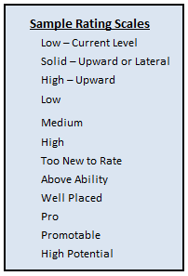
Definição das células
Nome |  | Matriz Performance/Potencial |  |  |  |  |  |  |  |  |  |  | 73 | 74 | 75 | 76 | 77 | 78 | 79 | 80 | 81
Eixo |  | Dados |  | Título |  |  | Observações |  |  |  |  |  | 57 | 58 | 59 | 60 | 61 | 62 | 63 | 64 | 72
X Axis |  | Performance |  | Desempenho |  |  |  |  |  |  |  |  | 43 | 44 | 45 | 46 | 47 | 48 | 49 | 56 | 71
Y Axis |  | Potencial |  | Perspectiva de Evolução |  |  |  |  |  |  |  | Y Axis | 31 | 32 | 33 | 34 | 35 | 36 | 42 | 55 | 70
 |  |  |  |  |  |  |  |  | Decisão # Boxes: | 3x3 |  |  | 21 | 22 | 23 | 24 | 25 | 30 | 41 | 54 | 69
Definição de Escala |  |  |  |  | Pesos customizados | Utilizar? |  | Não |  |  |  |  | 13 | 14 | 15 | 16 | 20 | 29 | 40 | 53 | 68
Performance |  | Potencial |  |  | Valor da Escala | Peso |  |  |  |  |  |  | 7 | 8 | 9 | 12 | 19 | 28 | 39 | 52 | 67
Abaixo do Esperado |  | Sem Evolução |  |  | 1 | N/A |  |  |  |  |  |  | 4 | 5 | 6 | 11 | 18 | 27 | 38 | 51 | 66
Dentro do Esperado |  | Evolução Vertical de 1 passo |  |  | 2 | N/A |  |  |  |  |  |  | 1 | 2 | 3 | 10 | 17 | 26 | 37 | 50 | 65
Acima do Esperado |  | Evolução vertical de 2 passos |  |  | 3 | N/A |  |  |  |  |  |  |  |  | X axis

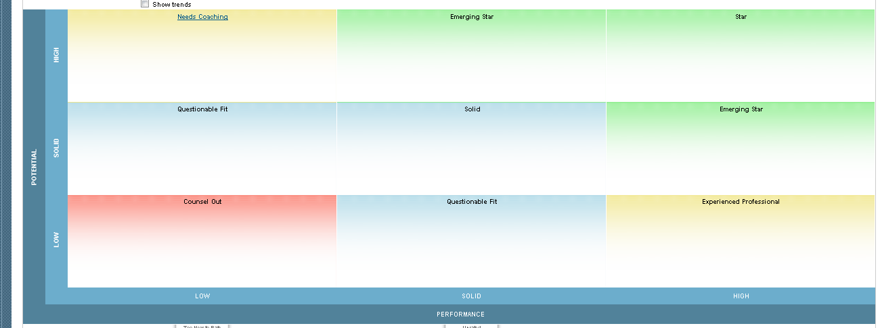
Decisões de Configuração de 9-box
Box # 6 |  |  | Box # 3 |  | Red | Box # 1
Cor de Fundo |  | Amarelo | Cor de Fundo |  | Azul | Cor de Fundo |  | Azul
# Hex |  | #c5d7a1 | # Hex |  | #becfe1 | # Hex |  | #becfe1
Título |  | 7 | Título |  | 3 | Título |  | 1
Cor do Título |  | Preto | Cor do Título |  | Preto | Cor do Título |  | Preto
Box # 8 |  |  | Box #5 |  |  | Box #2
Cor de Fundo |  | Amarelo | Cor de Fundo |  | Verde | Cor de Fundo |  | Azul
# Hex |  | #eedc54 | # Hex |  | #c5d7a1 | # Hex |  | #becfe1
Título |  | 8 | Título |  | 5 | Título |  | 2
Cor do Título |  | Preto | Cor do Título |  | Preto | Cor do Título |  | Preto
Box # 9 |  |  | Box # 2 |  |  | Box # 4
Cor de Fundo |  | Vermelho | Cor de Fundo |  | verde | Cor de Fundo |  | Verde
# Hex |  | #d34f43 | # Hex |  | #eedc54 | # Hex |  | #c5d7a1
Título |  | 9 | Título |  | 6 | Título |  | 4
Cor do Título |  | Preto | Cor do Título |  | Preto | Cor do Título |  | Preto

Habilitar "Sem nota"? |  | Não
Cor de Fundo
# Hex
Título
Cor do Título
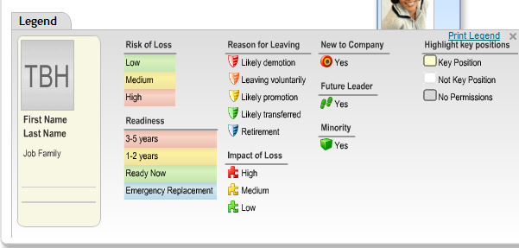
Configurações Adicionais Matriz:
Incluir Títulos da Escala de Avaliação no eixo |  |  | Sim
Mostrar ícone de tendência |  |  | Sim
Links do Quickcard devem abrir em uma nova janela do navegador |  |  | Sim

Flags de Talento (Max 6)
Selecione |  | Utilizar? | Ícone (clique para referência) |  | Definitions / Decisions |  |  | Notes:
Know-how crítico |  | Sim | K red |  | 9-box e Planejamento Sucessório
Risco de Perda |  | Sim | Flag Yellow |  | 9-box e Planejamento Sucessório
Impacto de Perda |  | Sim | Fag Red |  | 9-box e Planejamento Sucessório
Pool de Talentos |  | Sim | Cubes |  | 9-box e Planejamento Sucessório
Posição Crítica |  | Sim | Key2 |  | 9-box e Planejamento Sucessório
matrix1label |  | Sim |  |  | 9-box e Planejamento Sucessório
Ocupante posição de desenvolvimento |  | Sim | Ball Yellow |  | 9-box e Planejamento Sucessório
Ocupante posição crítica |  | Sim | Ball Red |  | 9-box e Planejamento Sucessório
Aposta |  | Sim | Star Yellow |  | 9-box e Planejamento Sucessório
Para quantas posições é sucessor |  | Sim | Trazer a quantidade |  | 9-box e Planejamento Sucessório

Outras observaçoes, requisitos

Feedbacks Iteração 1 | Descrição |  |  | Solicitado em | Requerido para |  | Comentários

Feedbacks Iteração 2 | Descrição |  |  | Solicitado em | Requerido para |  | Comentários

Feedbacks Iteração 3 | Descrição |  |  | Solicitado em | Requerido para |  | Comentários

 | References:

 |  | Sim | Red
 |  | Não | Yellow
 | Performance |  | Green
 | Potencial |  | Blue
 | Custom1 |  | Purple
 | Custom2 |  | Orange
 | Goals |  | Brown
 | Competencies |  | Pink
 |  |  | Dark Blue
 |  |  | Alt Blue
 | 9-box e Planejamento Sucessório
 | Somente 9-box
 | Somente Planejamento Sucessório

 | And
 | Or

